PD
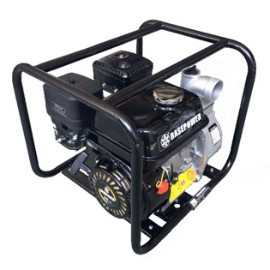
เลขที่ SKU : 08-003-510 วันที่ : 17/10/2023
1. ข้อมูลสินค้า |  |  |  | รูปสินค้า
ประเภท (กลุ่มหลัก) | เกษตร | ประเภท (กลุ่มรอง) | เครื่องยนต์
ชื่อภาษาไทย | เครื่องยนต์ชนปั๊ม EU20 | ชื่อภาษาอังกฤษ
รหัสสินค้า | 08-003-510 | Barcode | 8859007710441
สถานะสินค้า | D22 | รหัสทีมขาย
รุ่น (Model) | ปั๊มน้ำ | ยี่ห้อ | EUROX
สีตัวสินค้า | ดำ | สีของบรรจุภัณฑ์ | น้ำตาล - ดำ
ทำจากวัสดุ | เหล็ก | ประเทศผู้ผลิต | PRC

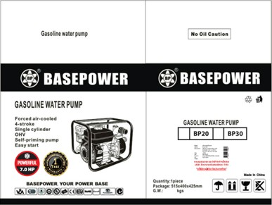
2. คุณสมบัติ
กำลังเครื่องยนต์ | 7 HP | ทางท่อน้ำออก | 50 มม. | รูปบรรจุภัณฑ์
ความเร็วรอบ | 3,600 รอบ/นาที | ความจุถังน้ำมัน | 3.6 ลิตร
ถังน้ำมันเครื่อง | 0.6 ลิตร | ระบบสตาร์ท | ดึงสตาร์ท
ปริมาณน้ำ | 27 m3/h | ระยะส่งสูง | 30 เมตร

3. รายละเอียดบรรจุภัณฑ์
ขนาดสินค้า (ซม.) | 40x35x38.5 (ไม่รวมบรรจุภัณฑ์) | น้ำหนักสินค้า (กก.) | 24 (ไม่รวมบรรจุภัณฑ์)
ขนาดกล่อง 1 (ซม.) | 51.5x40x42.5 | ขนาดบรรจุ (กล่อง) | 1 ตัว
ขนาดกล่อง 2 (ซม.)
 |  | น้ำหนักรวมสินค้า (กก.) | 25
บาร์โค้ดกล่อง | 8859007710441 | ขนาดลัง (ซม.) | xx | อุปกรณ์ภายในกล่อง
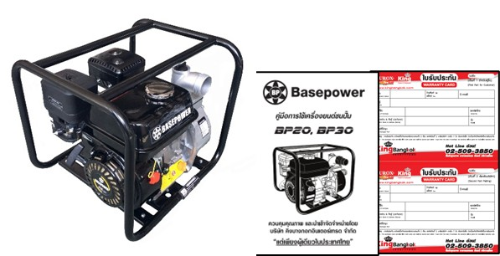
ขนาดบรรจุ (ลัง) |  | น้ำหนักลังรวมสินค้า (กก.)

4. อุปกรณ์ภายในกล่อง
- คู่มือการใช้งาน - ใบรับประกัน -เครื่องยนต์ชนปั๊ม

5. วิธีการใช้งาน
ใช้สำหรับสูบน้ำ

6. จุดเด่น จุดขาย ของสินค้า
- ฝาถังน้ำมันเชื้อเพลิง ฝาถังน้ำมันของ BP ทำจากโลหะ ซึ่งมีความแข็งแรงกว่า ฝาถังแบบ พลาสติกในยี่ห้ออื่น ฝาด้านใน เรียบร้อยทนทานแข็งแรง - ถังน้ำมัน ทำจากโลหะหนา ป้องกันการกระแทกได้ สามารถกดแล้วไม่ยุบตัว เหมือนกับถังน้ำมันแบบบาง - คาร์บูเรเตอร์ คาร์บูเรเตอร์ ที่นิยมใช้ยี่ห้อ Huayi มีกระปุกน้ำมัน จะใช้กับ Mutipropost Engine เครื่องยนต์ แบบปั๊มน้ำ และเกรดรองคือ SPD และราคาถูกกว่า - หัวเทียน ทำหน้าที่จุดระเบิด รุ่นที่ใช้ F7TC ใช้กับเครื่อง 6.5,7 แรงม้า F7RTC จะใช้กับเครื่อง Generator - ลูกสูบ - ขนาดลูกสูบให้แรง 7 แรงม้าเต็ม ทำมาจากอลูมิเนียม ไม่ได้นำมา Recycle ทนต่อความร้อน อายุการใช้งานนาน โดยทั่วไปจะนำอลูมิเนียมมา Recycle ทำให้เนื้อวัสดุไม่สะอาด ไม่ทนต่อความร้อน - เพลาราวลิ้น เพลาราวลิ้น ทำจากเหล็กแข็งแรงทนทาน ไม่ได้ทำจาก Nylon - เพลาจับ ทำจากเหล็กกล้าให้ความแข็งแรง ทนทาน ขนาด 19 มม. ใช้ต่อพ่วง กับอุปกรณ์ต่อพ่วงในท้องตลาดได้ |  |  |  | รูปลังสินค้า

7. การรับประกัน
ระยะเวลารับประกัน (เดือน) | 6 ระบุ
ประเภทการรับประกัน | เครื่องมือเกษตร
เงื่อนไขการรับประกัน | 1. บริษัทฯ จะบริการซ่อมและเปลี่ยนอะไหล่ โดยไม่คิดมูลค่าแก่สินค้าที่จัดจำหน่ายโดยบริษัทฯ ในกรณีที่ความเสียหายเกิดจากความผิดพลาดของโรงงานผู้ผลิต ภายในระยะเวลา 6 เดือน นับจากวันที่ซื้อ (ทั้งนี้ดูจากใบเสร็จรับเงินของทางร้านค้าที่สั่งซื้อและใบรับประกัน) 2. การรับประกันนี้ไม่รวมการชำรุดของวัสดุสิ้นเปลือง อุปกรณ์เสริม และของแถมในชุด 3. การรับประกันจะสิ้นสุดจากการใช้ผิดประเภท เช่น ถอด ซ่อม ดัดแปลง แก้ไขเปลียนสภาพไปจากเดิมโดยบุคคลภายนอก หรือการดูแลรักษาไม่ถูกต้องตามที่ระบุไว้ในคู่มือ 4. การรับประกันนี้ไม่รวมถึงค่าขนส่ง หากต้องการให้ บริษัทฯ บริการถึงที่จะมีค่าใช้จ่าย 5. ใบรับประกันนี้ใช้ได้เฉพาะเครื่องที่มีเบอร์เครื่องตรงกันเท่านั้น ไม่สามารถโอนให้ผู้อื่นได้ หากใบรับประกันหาย บริษัทฯ ขอสงวนสิทธิ์การไม่ออกใบรับประกันใหม่ในทุกกรณี

8. ข้อมูล สคบ.
ชื่อสินค้า | เครื่องยนต์ชนปั๊ม EU20
ผลิตจากประเทศ | PRC
จัดจำหน่ายโดย | บริษัท คิงบางกอก อินเตอร์เทรด จำกัด |  |  | รูป Barcode

 | 541,543,545 ซอย 39/1 แขวงท่าแร้ง เขตบางเขน กรุงเทพมหานคร 10220
 | เลขประจำตัวผู้เสียภาษี: 0105545012035 สำนักงานใหญ่ | โทรศัพท์: 02-509-3850 | โทรสาร: 02-509-3856
บรรจุ | 1 ตัว/ลัง
วิธีการใช้ | ใช้สำหรับสูบน้ำ
คำเตือน | ขณะใช้งานหรือเลิกใช้งาน ควรเก็บอุปกรณ์ให้พ้นมือเด็กเพื่อความปลอดภัย
ราคา | ระบุ ณ จุดขาย
วันที่ผลิต

9. ข้อควรระวัง
คำเตือน | ขณะใช้งานหรือเลิกใช้งาน ควรเก็บอุปกรณ์ให้พ้นมือเด็กเพื่อความปลอดภัย
ข้อแนะนำในการใช้งาน | ห้ามใช้งานผิดประเภท

